Polska a UE
Średnie miesięczne ceny skupu mleka surowego

Dane Komisji Europejskiej

KRAJ | I | II | III | IV | V | VI | VII | VIII | IX | X | XI | XII | I-2005 | II | III | IV | V | VI | VII | VIII | IX | X | XI | XII | I-16 | II | III | IV | V | VI | VII | VIII | IX | X | XI | XII | I-17 | II | III | IV | V | VI | VII | VIII | IX | X | XI | XII | I-18 | II | III | IV | V
Francja | 29.220 | 29.040 | 27.180 | 24.740 | 25.750 | 26.440 | 28.420 | 30.560 | 30.770 | 30.400 | 30.160 | 29.770 | 30.840 | 30.260 | 28.460 | 26.590 | 26.180 | 26.720 | 28.190 | 30.520 | 32.650 | 32.4 | 32.5 | 32.1 | 29.1 | 28.9 | 28.0 | 28.4 | 28.8 | 28.7 | 28.4 | 29.4 | 30.2 | 31.6 | 32.3 | 32.7 | 34.2 | 33.3 | 30.5 | 33.6 | 32.4 | 32.3 | 34.0 | 35.0 | 36.6 | 36.2 | 36.4 | 36.0 | 35.3 | 35.0 | 33.9 | 32.3 | 32.4
Niemcy | 28.640 | 28.120 | 27.710 | 27.650 | 27.990 | 27.780 | 27.870 | 28.440 | 29.690 | 30.990 | 31.500 | 30.520 | 27.250 | 26.750 | 26.450 | 26.300 | 26.150 | 26.320 | 26.350 | 26.700 | 28.770 | 34.4 | 34.7 | 34.4 | 28.9 | 28.1 | 27.3 | 25.7 | 24.0 | 23.2 | 23.4 | 24.3 | 26.4 | 30.4 | 33.1 | 33.7 | 34.1 | 34.0 | 33.6 | 33.5 | 33.8 | 34.4 | 35.9 | 37.4 | 39.4 | 40.3 | 40.5 | 40.0 | 36.8 | 34.9 | 34.2 | 33.0 | 32.4
Polska |  |  |  |  | 16.900 | 20.700 | 22.000 | 22.230 | 22.800 | 23.400 | 24.700 | 25.500 | 26.620 | 26.410 | 25.800 | 25.190 | 24.910 | 23.950 | 23.970 | 24.590 | 24.970 | 28.9 | 30.1 | 29.8 | 26.1 | 25.6 | 25.7 | 24.4 | 23.3 | 23.1 | 23.3 | 25.0 | 26.4 | 28.3 | 29.6 | 30.7 | 30.2 | 30.6 | 30.5 | 30.7 | 31.0 | 31.3 | 31.6 | 32.6 | 33.7 | 34.8 | 36.0 | 36.1 | 34.0 | 33.0 | 32.4 | 32.0 | 30.7
Słowacja | 22.510 | 22.790 | 22.970 | 23.010 | 22.260 | 22.610 | 22.680 | 22.610 | 22.870 | 23.350 | 23.880 | 24.430 | 25.110 | 25.110 | 25.280 | 24.530 | 24.610 | 24.290 | 23.730 | 24.180 | 24.370 | 29.3 | 29.9 | 30.6 | 27.5 | 26.8 | 25.9 | 24.7 | 23.7 | 23.2 | 23.1 | 23.4 | 24.2 | 25.8 | 27.1 | 28.3 | 29.2 | 29.5 | 29.5 | 29.8 | 29.9 | 30.0 | 30.5 | 30.9 | 32.0 | 33.1 | 33.6 | 34.0 | 33.7 | 33.0 | 32.4 | 30.9 | 30.7
Czechy | 24.140 | 24.010 | 24.130 | 24.420 | 24.990 | 24.990 | 25.120 | 25.120 | 25.370 | 25.780 | 26.460 | 27.220 | 27.560 | 27.630 | 27.360 | 27.160 | 27.000 | 26.620 | 26.010 | 26.210 | 27.000 | 27.6 | 31.2 | 31.0 | 26.4 | 25.5 | 24.5 | 23.6 | 22.5 | 22.0 | 22.0 | 22.3 | 23.1 | 24.4 | 25.7 | 27.0 | 28.0 | 28.8 | 29.3 | 29.9 | 30.4 | 31.0 | 31.5 | 31.6 | 33.1 | 34.7 | 35.2 | 35.4 | 34.5 | 33.8 | 32.8 | 32.1 | 31.2
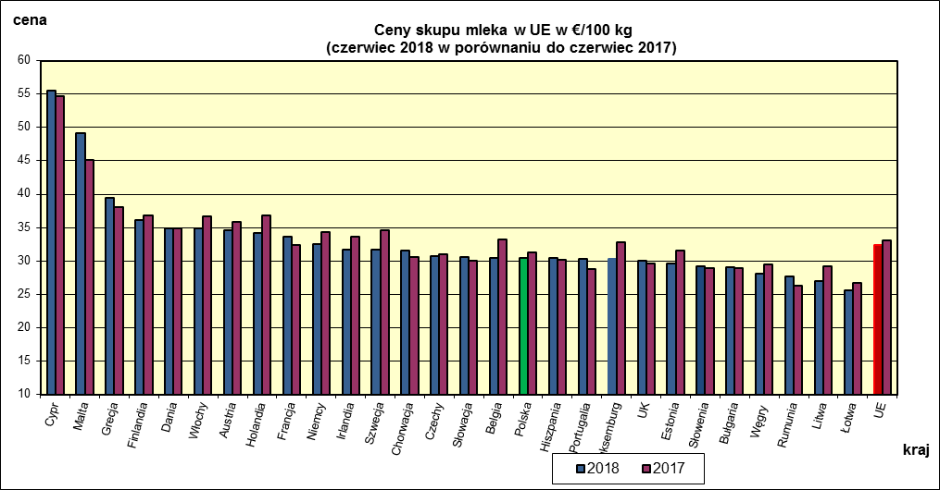
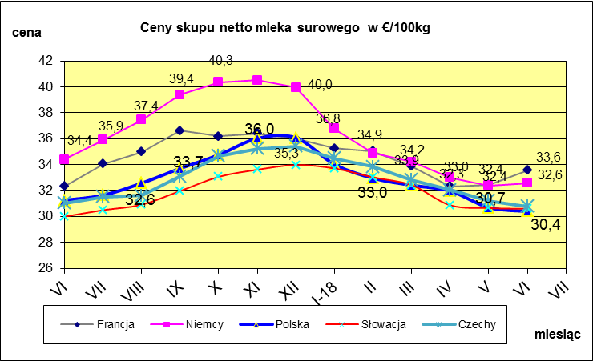
 | dane wstępne |  |  |  |  |  |  |  |  |  |  |  |  |  |  |  |  |  |  |  |  |  | VI-2018 | VI-2017
 |  |  |  |  |  |  |  |  |  |  |  |  |  |  |  |  |  |  |  |  |  | Cypr | 55.49 | 54.67
 |  |  |  |  |  |  |  |  |  |  |  |  |  |  |  |  |  |  |  |  |  | Malta | 49.13 | 45.17
 |  |  |  |  |  |  |  |  |  |  |  |  |  |  |  |  |  |  |  |  |  | Grecja | 39.51 | 38.02
 |  |  |  |  |  |  |  |  |  |  |  |  |  |  |  |  |  |  |  |  |  | Finlandia | 36.06 | 36.76
 |  |  |  |  |  |  |  |  |  |  |  |  |  |  |  |  |  |  |  |  |  | Dania | 34.9 | 34.82
 |  |  |  |  |  |  |  |  |  |  |  |  |  |  |  |  |  |  |  |  |  | Włochy | 34.86 | 36.62
 |  |  |  |  |  |  |  |  |  |  |  |  |  |  |  |  |  |  |  |  |  | Austria | 34.55 | 35.82
 |  |  |  |  |  |  |  |  |  |  |  |  |  |  |  |  |  |  |  |  |  | Holandia | 34.25 | 36.75
 |  |  |  |  |  |  |  |  |  |  |  |  |  |  |  |  |  |  |  |  |  | Francja | 33.56 | 32.32
 |  |  |  |  |  |  |  |  |  |  |  |  |  |  |  |  |  |  |  |  |  | Niemcy | 32.56 | 34.38
 |  |  |  |  |  |  |  |  |  |  |  |  |  |  |  |  |  |  |  |  |  | Irlandia | 31.66 | 33.6
 |  |  |  |  |  |  |  |  |  |  |  |  |  |  |  |  |  |  |  |  |  | Szwecja | 31.63 | 34.54
 |  |  |  |  |  |  |  |  |  |  |  |  |  |  |  |  |  |  |  |  |  | Chorwacja | 31.6 | 30.54
 |  |  |  |  |  |  |  |  |  |  |  |  |  |  |  |  |  |  |  |  |  | Czechy | 30.78 | 31.02
 |  |  |  |  |  |  |  |  |  |  |  |  |  |  |  |  |  |  |  |  |  | Słowacja | 30.59 | 29.99
 |  |  |  |  |  |  |  |  |  |  |  |  |  |  |  |  |  |  |  |  |  | Belgia | 30.44 | 33.19
 | Ceny sprzedaży netto odtłuszczonego mleka w proszku i masła ekstra w blokach*. |  |  |  |  |  |  |  |  |  |  |  |  |  |  |  |  |  |  |  |  | Polska | 30.4 | 31.25
 |  |  |  |  |  |  |  |  |  |  |  |  |  |  |  |  |  |  |  |  |  | Hiszpania | 30.39 | 30.1
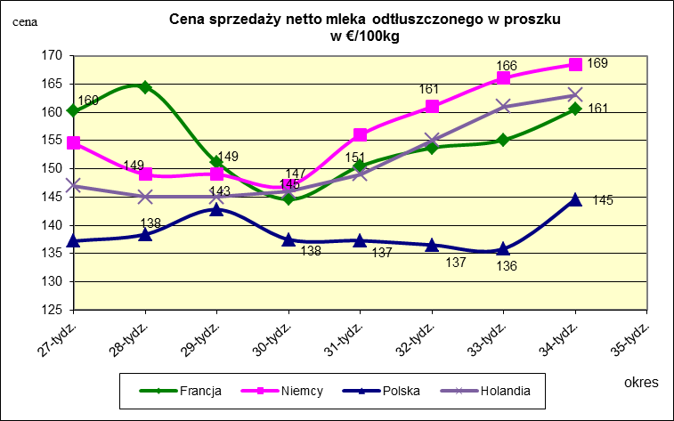
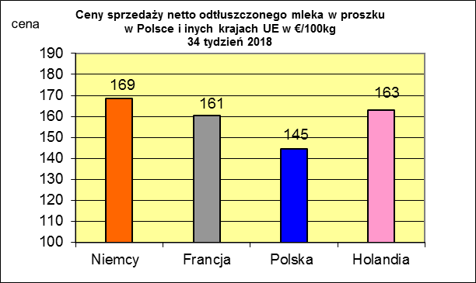
 |  |  |  |  |  |  |  |  |  |  |  |  |  |  |  |  |  |  |  |  |  | Portugalia | 30.36 | 28.74
 |  |  |  |  |  |  |  |  |  |  |  |  |  |  |  |  |  |  |  |  |  | Luksemburg | 30.31 | 32.86
 |  |  |  |  |  |  |  |  |  |  |  |  |  |  |  |  |  |  |  |  |  | UK | 30.03 | 29.64
 |  |  |  |  |  |  |  |  |  |  |  |  |  |  |  |  |  |  |  |  |  | Estonia | 29.65 | 31.55
 |  |  |  |  |  |  |  |  |  |  |  |  |  |  |  |  |  |  |  |  |  | Słowenia | 29.18 | 28.97
 |  |  |  |  |  |  |  |  |  |  |  |  |  |  |  |  |  |  |  |  |  | Bułgaria | 29.04 | 28.98
 |  |  |  |  |  |  |  |  |  |  |  |  |  |  |  |  |  |  |  |  |  | Węgry | 28.07 | 29.51
 |  |  |  |  |  |  |  |  |  |  |  |  |  |  |  |  |  |  |  |  |  | Rumunia | 27.67 | 26.28
 |  |  |  |  |  |  |  |  |  |  |  |  |  |  |  |  |  |  |  |  |  | Litwa | 26.98 | 29.15
 |  |  |  |  |  |  |  |  |  |  |  |  |  |  |  |  |  |  |  |  |  | Łotwa | 25.59 | 26.64
 |  |  |  |  |  |  |  |  |  |  |  |  |  |  |  |  |  |  |  |  |  | UE | 32.37 | 33.13

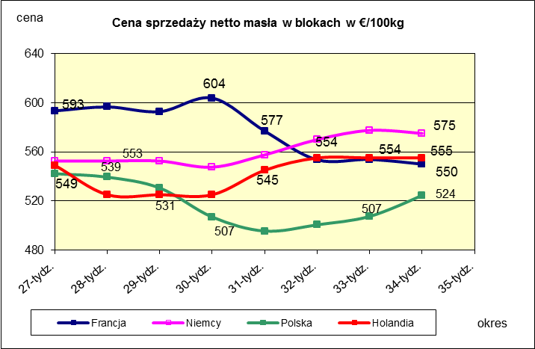
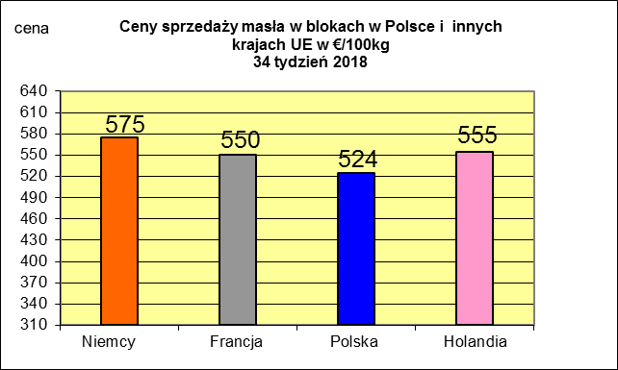
 |  |  |  |  |  |  |  |  |  |  |  |  |  |  |  |  |  |  |  |  |  |  | 2017r. | 2016r.
 |  |  |  |  |  |  |  |  |  |  |  |  |  |  |  |  |  |  |  |  |  | Cypr | 55.88 | 56
 |  |  |  |  |  |  |  |  |  |  |  |  |  |  |  |  |  |  |  |  |  | Grecja | 38.79 | 38.65
 |  |  |  |  |  |  |  |  |  |  |  |  |  |  |  |  |  |  |  |  |  | Holandia | 37.96 | 28.38
 |  |  |  |  |  |  |  |  |  |  |  |  |  |  |  |  |  |  |  |  |  | Szwecja | 37.94 | 30.7
 |  |  |  |  |  |  |  |  |  |  |  |  |  |  |  |  |  |  |  |  |  | Finlandia | 37.63 | 37.2
 |  |  |  |  |  |  |  |  |  |  |  |  |  |  |  |  |  |  |  |  |  | Austria | 37.34 | 31.17
 |  |  |  |  |  |  |  |  |  |  |  |  |  |  |  |  |  |  |  |  |  | Włochy | 37.02 | 31.99
 |  |  |  |  |  |  |  |  |  |  |  |  |  |  |  |  |  |  |  |  |  | Dania | 36.79 | 28.68
 |  |  |  |  |  |  |  |  |  |  |  |  |  |  |  |  |  |  |  |  |  | Irlandia | 36.42 | 28.1
 |  |  |  |  |  |  |  |  |  |  |  |  |  |  |  |  |  |  |  |  |  | Niemcy | 36.41 | 27.38
 |  |  |  |  |  |  |  |  |  |  |  |  |  |  |  |  |  |  |  |  |  | Luksemburg | 35.42 | 28
 |  |  |  |  |  |  |  |  |  |  |  |  |  |  |  |  |  |  |  |  |  | Belgia | 35.05 | 26.7
 |  |  |  |  |  |  |  |  |  |  |  |  |  |  |  |  |  |  |  |  |  | Francja | 34.4 | 30.18
 |  |  |  |  |  |  |  |  |  |  |  |  |  |  |  |  |  |  |  |  |  | Estonia | 32.68 | 23.76
 |  |  |  |  |  |  |  |  |  |  |  |  |  |  |  |  |  |  |  |  |  | Polska | 32.37 | 25.96
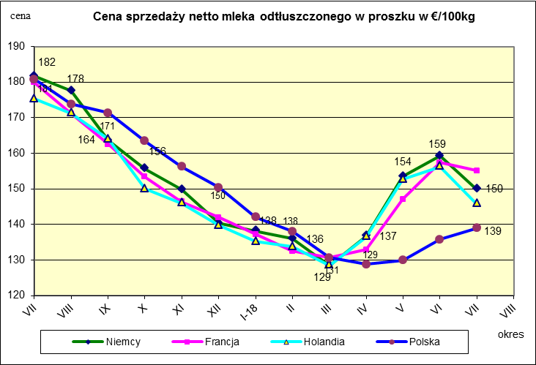
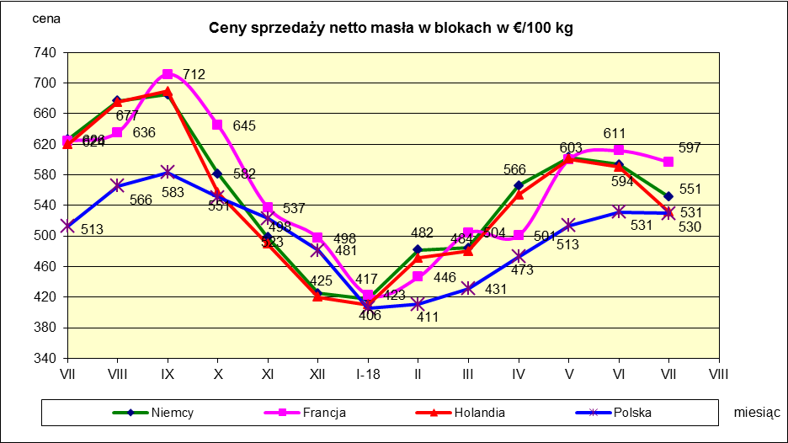
 |  |  |  |  |  |  |  |  |  |  |  |  |  |  |  |  |  |  |  |  |  | UK | 31.89 | 27.18
 |  |  |  |  |  |  |  |  |  |  |  |  |  |  |  |  |  |  |  |  |  | Czechy | 31.59 | 24.08
 |  |  |  |  |  |  |  |  |  |  |  |  |  |  |  |  |  |  |  |  |  | Słowacja | 30.99 | 25.31
 |  |  |  |  |  |  |  |  |  |  |  |  |  |  |  |  |  |  |  |  |  | Hiszpania | 30.96 | 29.12
 |  |  |  |  |  |  |  |  |  |  |  |  |  |  |  |  |  |  |  |  |  | Litwa | 30.61 | 21.72
 |  |  |  |  |  |  |  |  |  |  |  |  |  |  |  |  |  |  |  |  |  | Węgry | 30.48 | 23.8
 |  |  |  |  |  |  |  |  |  |  |  |  |  |  |  |  |  |  |  |  |  | Słowenia | 30.32 | 25.28
 |  |  |  |  |  |  |  |  |  |  |  |  |  |  |  |  |  |  |  |  |  | Łotwa | 29.76 | 21.63
 |  |  |  |  |  |  |  |  |  |  |  |  |  |  |  |  |  |  |  |  |  | Portugalia | 29.68 | 27.77
 |  |  |  |  |  |  |  |  |  |  |  |  |  |  |  |  |  |  |  |  |  | Rumunia | 29.19 | 25.66
 |  |  |  |  |  |  |  |  |  |  |  |  |  |  |  |  |  |  |  |  |  | UE | 34.86 | 28.46

*Źródło:clal.it, FranceAgriMer, prodzuivel.nl

Średnie mies. 2016-2018
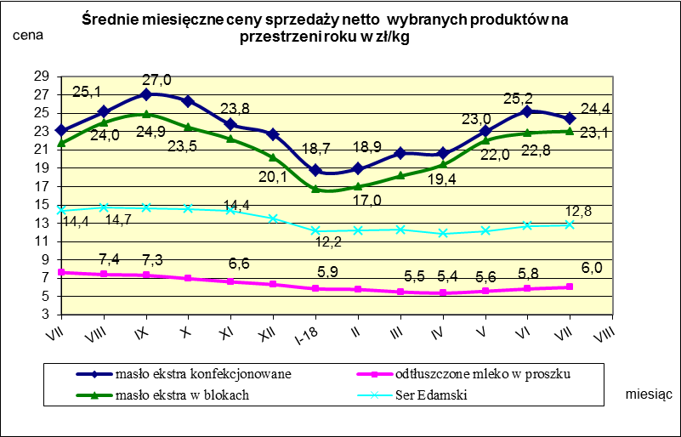

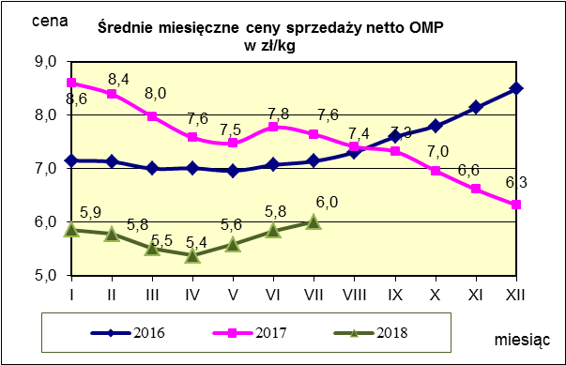
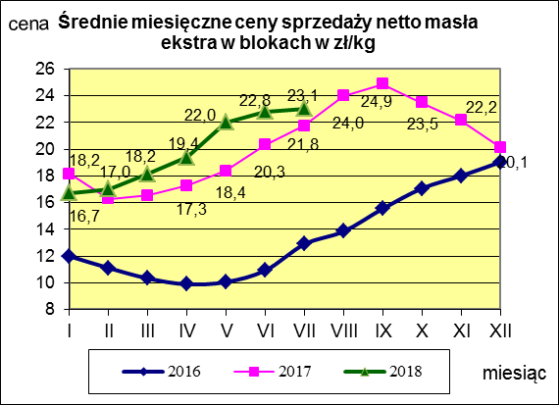
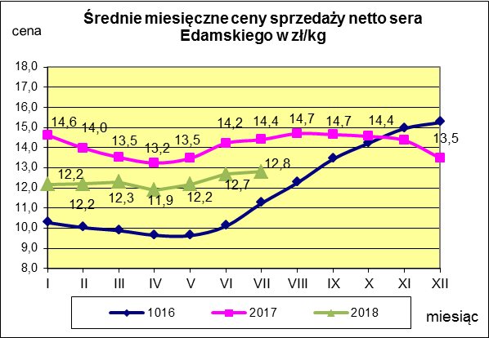

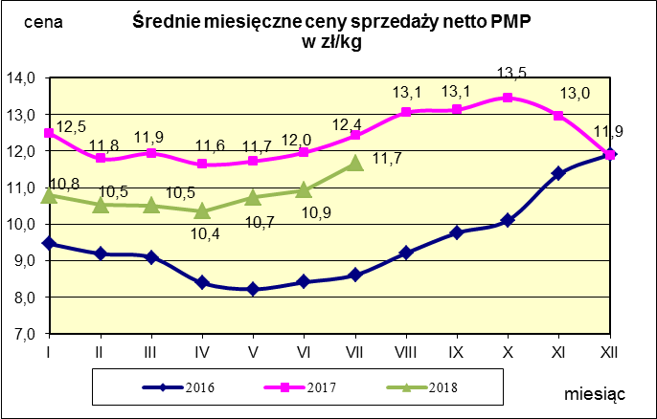
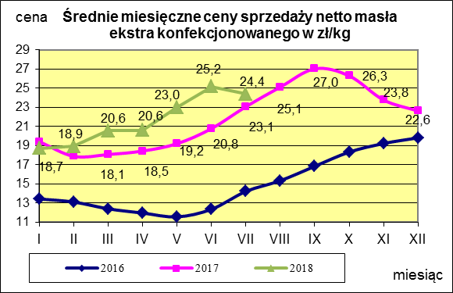
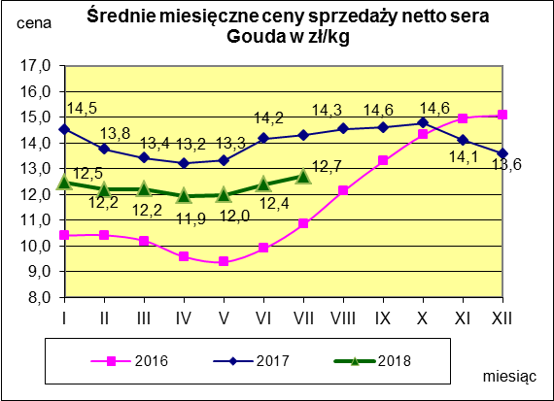

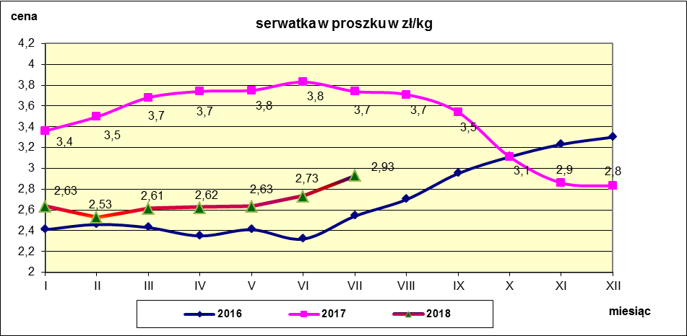

c. sprzedaży sery i twarogi
Ceny sprzedaży (NETTO) wybranych produktów mleczarskich za okres: 20-26.08.2018r.
Średnie ceny liczone są jako średnia ważona za 100 kg.
Daty podane w tabelach oznaczają ostatni dzień analizowanego tygodnia (poniedziałek - niedziela)
TOWAR | Rodzaj | POLSKA |  |  | MAKROREGION
 |  |  |  |  | PÓŁNOCNY |  |  | CENTRALNY |  |  | POŁUDNIOWO-WSCHODNI |  |  | ZACHODNI
 |  | Cena [zł/100kg] |  | Tygodn. zmiana | Cena [zł/100kg] |  | Tygodn. zmiana | Cena [zł/100kg] |  | Tygodn. zmiana | Cena [zł/100kg] |  | Tygodn. zmiana | Cena [zł/100kg] |  | Tygodn. zmiana
 |  | 2018-08-26 | 2018-08-19 | ceny [%] | 2018-08-26 | 2018-08-19 | ceny [%] | 2018-08-26 | 2018-08-19 | ceny [%] | 2018-08-26 | 2018-08-19 | ceny [%] | 2018-08-26 | 2018-08-19 | ceny [%]
SERY DOJRZEWAJĄCE | EDAMSKI | 1,274.36 | 1,268.36 | 0.5 | 1,287.64 | 1,282.42 | 0.4 | 1,290.59 | 1,321.41 | -2.3 | nld | nld | - | 1,129.07 | 1,148.93 | -1.7
 | GOUDA | 1,294.11 | 1,277.53 | 1.3 | 1,306.98 | 1,282.29 | 1.9 | 1,273.01 | 1,248.18 | 2.0 | 1,279.70 | 1,283.04 | -0.3 | 1,250.76 | 1,238.94 | 1.0
 | CHEDDAR | 1,360.62 | 1,426.57 | -4.6 | nld | nld | - | nld | nld | - | -- | -- | -- | -- | -- | --
 | EMENTALER | 1,488.13 | 1,465.03 | 1.6 | 1,559.19 | 1,490.13 | 4.6 | nld | nld | - | nld | nld | - | nld | nld | -
 | PODLASKI, ZAMOJSKI, MORSKI | 1,278.60 | 1,271.14 | 0.6 | 1,277.27 | 1,273.02 | 0.3 | nld | nld | - | 1,281.64 | 1,245.09 | 2.9 | nld | nld | -
 | PARMEZAN | -- | -- | -- | -- | -- | -- | -- | -- | -- | -- | -- | -- | -- | -- | --
 | RADAMER | nld | nld | - | -- | -- | -- | -- | -- | -- | nld | nld | - | -- | -- | --
Ser typu MOZZARELLA |  | 1,482.79 | 1,464.11 | 1.3 | 1,496.16 | 1,452.78 | 3.0 | 1,446.44 | 1,500.92 | -3.6 | 1,291.34 | 1,291.41 | 0.0 | -- | -- | --
Ser typu FETA |  | 1,083.46 | 1,077.59 | 0.5 | nld | nld | - | nld | nld | - | nld | nld | - | -- | -- | --
SERY PLEŚNIOWE |  | 1,999.90 | 1,963.94 | 1.8 | nld | nld | - | -- | -- | -- | -- | -- | -- | 2,151.46 | 2,178.50 | -1.2
SERY i TWAROGI ŚWIEŻE | twaróg min. 40% tł. | 914.17 | 916.94 | -0.3 | 928.65 | 923.93 | 0.5 | 982.41 | 989.31 | -0.7 | 921.02 | 932.54 | -1.2 | 765.58 | 766.98 | -0.2
 | serek granulowany min. 40% tł. | 672.11 | 674.08 | -0.3 | nld | nld | - | nld | nld | - | nld | nld | - | nld | nld | -

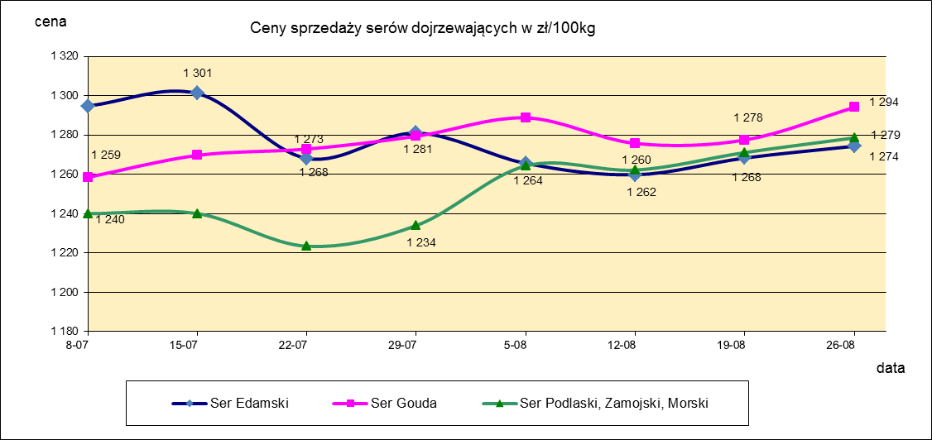

c. sprzedaży produkty stałe
Ceny sprzedaży (NETTO) wybranych produktów mleczarskich za okres: 20-26.08.2018r.
Średnie ceny liczone są jako średnia ważona za 100 kg.
Daty podane w tabelach oznaczają ostatni dzień analizowanego tygodnia (poniedziałek - niedziela)

TOWAR | Rodzaj towaru | POLSKA |  |  | MAKROREGION
 |  |  |  |  | PÓŁNOCNY |  |  | CENTRALNY |  |  | POŁUDNIOWO-WSCHODNI |  |  | ZACHODNI
 |  | Cena [zł/100kg] |  | Tygodn. zmiana | Cena [zł/100kg] |  | Tygodn. zmiana | Cena [zł/100kg] |  | Tygodn. zmiana | Cena [zł/100kg] |  | Tygodn. zmiana | Cena [zł/100kg] |  | Tygodn. zmiana
 |  | 2018-08-26 | 2018-08-19 | ceny [%] | 2018-08-26 | 2018-08-19 | ceny [%] | 2018-08-26 | 2018-08-19 | ceny [%] | 2018-08-26 | 2018-08-19 | ceny [%] | 2018-08-26 | 2018-08-19 | ceny [%]
Masło 82% tł., 16% wody | w blokach | 2,249.70 | 2,186.67 | 2.9 | 2,248.04 | 2,175.31 | 3.3 | 2,275.19 | 2,257.44 | 0.8 | 2,311.86 | 2,279.28 | 1.4 | 2,178.90 | 2,200.27 | -1.0
 | konfekcja | 2,447.98 | 2,390.50 | 2.4 | 2,474.51 | 2,418.89 | 2.3 | 2,441.53 | 2,359.42 | 3.5 | 2,363.28 | 2,331.77 | 1.4 | 2,351.74 | 2,346.31 | 0.2
Masło 80% tł., 16%wody, 2% soli | w blokach | -- | -- | -- | -- | -- | -- | -- | -- | -- | -- | -- | -- | -- | -- | --
Masło | Ogółem | 2,389.19 | 2,322.22 | 2.9 | 2,398.76 | 2,326.18 | 3.1 | 2,422.38 | 2,348.90 | 3.1 | 2,346.78 | 2,323.43 | 1.0 | 2,310.74 | 2,288.28 | 1.0
Mleko w proszku | pełne | 1,192.36 | 1,184.48 | 0.7 | 1,139.77 | 1,116.58 | 2.1 | 1,279.03 | 1,270.97 | 0.6 | nld | -- | -- | nld | nld | -
 | odtłuszczone | 620.28 | 585.59 | 5.9 | 601.29 | 579.13 | 3.8 | 645.97 | 605.05 | 6.8 | 599.97 | 602.13 | -0.4 | 558.46 | 578.16 | -3.4
 | Ogółem | 704.54 | 637.52 | 10.5 | 742.66 | 613.80 | 21.0 | 689.95 | 686.14 | 0.6 | 765.17 | 602.13 | 27.1 | 669.63 | 680.43 | -1.6
Mleko zagęszczone | słodzone | nld | nld | - | -- | -- | -- | -- | -- | -- | -- | -- | -- | nld | nld | -
 | niesłodzone | 552.10 | 553.81 | -0.3 | nld | nld | - | -- | -- | -- | -- | -- | -- | nld | nld | -
 | Ogółem | 630.31 | 657.60 | -4.2 | nld | nld | - | -- | -- | -- | -- | -- | -- | nld | nld | -
Bezwodny tłuszcz mleczny |  | nld | nld | - | nld | nld | - | -- | -- | -- | -- | -- | -- | -- | -- | --
Serwatka w proszku |  | 298.84 | 299.21 | -0.1 | 306.36 | 302.25 | 1.4 | 249.34 | 254.27 | -1.9 | nld | -- | -- | -- | -- | --
Laktoza |  | -- | -- | -- | -- | -- | -- | -- | -- | -- | -- | -- | -- | -- | -- | --
Kazeina i kazeiniany |  | -- | -- | -- | -- | -- | -- | -- | -- | -- | -- | -- | -- | -- | -- | --

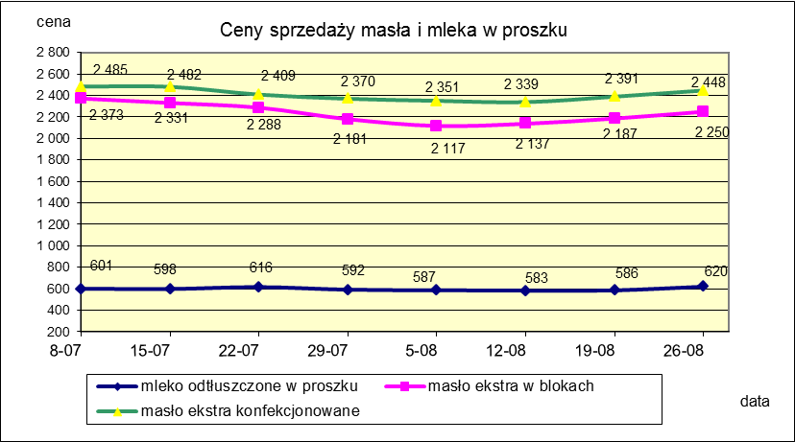

mleko do skupu
ŚREDNIA WAŻONA CENA SKUPU MLEKA ( NETTO) O STANDARDOWYCH PARAMETRACH (d. KL. EKSTRA) w zł/100kg

 |  |  | TOWAR |  | POLSKA
 |  |  |  |  | Cena [zł/100kg] |  | Miesięczna. zmiana ceny
 |  |  |  |  | lipiec | czerwiec
 |  |  | Mleko surowe do skupu o standardowych parametrach |  | 131.53 | 130.77 | 0.6

TOWAR | MAKROREGION
 | PÓŁNOCNY |  |  | CENTRALNY |  |  | POŁUDNIOWO-WSCHODNI |  |  | ZACHODNI
 | Cena [zł/100kg] |  | Miesięczna zmiana | Cena [zł/100kg] |  | Miesięczna zmiana | Cena [zł/100kg] |  | Miesięczna zmiana | Cena [zł/100kg] |  | Miesięczna zmiana
 | lipiec | czerwiec | ceny [%] | lipiec | czerwiec | ceny [%] | lipiec | czerwiec | ceny [%] | lipiec | czerwiec | ceny [%]
Mleko surowe do skupu o standardowych parametrach | 137.18 | 136.32 | 0.6 | 122.42 | 121.83 | 0.5 | 127.11 | 125.55 | 1.2 | 127.55 | 125.71 | 1.5

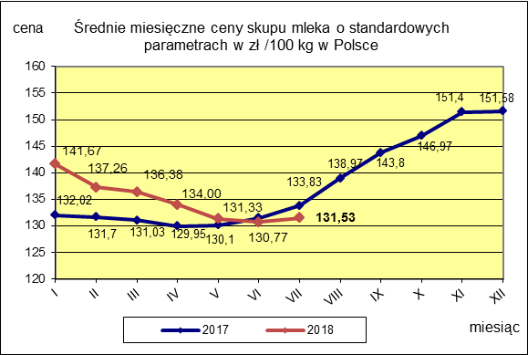
 |  |  |  |  |  |  | POLSKA
 |  |  |  |  |  | TOWAR | lipiec 2018 | lipiec 2017 | lipiec 2016 | Zmiana ceny [%] w 2018r. w stos. do lat:
 |  |  |  |  |  |  |  |  |  | 2017r. | 2016r.
 |  |  |  |  |  | Mleko o standardowych parametrach | 131.53 | 133.83 | 102.42 | -1.7 | 28.4

